Задание 1
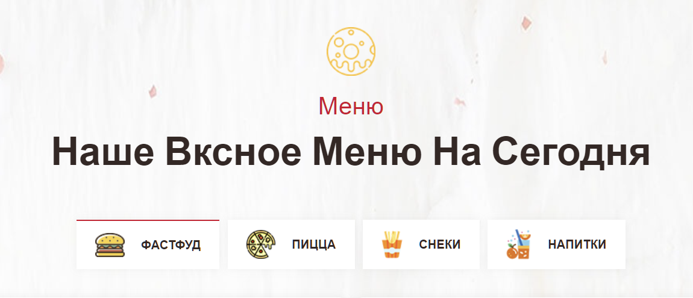
№ | Название |  | Предусловие | Шаги воспроизведения | Ожидаемый результат | Фактический результат | Вложение
1 | Орфографическая ошибка в наименовании подзаголовка "Наше Вкусное Меню На Сегодня" |  | 1. Находимся на странице https://test-stand.gb.ru/seminar_stands/foodbuzz/index.html?_ga=2.214739927.1568144360.1676988039-977935687.1667233419 | 1. Проскролить страницу до раздела "Наше Вкусное Меню На Сегодня" | наименование подзаголовка “Наше Вкусное Меню На Сегодня” | наименование подзаголовка "Наше Вксное Меню На Сегодня"

2 | Критичность | Major

 | Приоритет | низкий | Окружение
 |  |  | Win 10, Google Chrome 111.0.5563.65 (64 бит)
2

№ | Название |  | Предусловие | Шаги воспроизведения | Ожидаемый результат | Фактический результат | Вложение
2 | Нарушена сортировка показа карточек блюд в разделе "Наше Вкусное Меню На Сегодня" |  | 1. Находимся на странице https://test-stand.gb.ru/seminar_stands/foodbuzz/index.html?_ga=2.214739927.1568144360.1676988039-977935687.1667233419 | 1. Проскролить страницу до раздела "Наше Вкусное Меню На Сегодня" | Каждый из табов сортирует выдачу в соответствии с выбранной категорий | 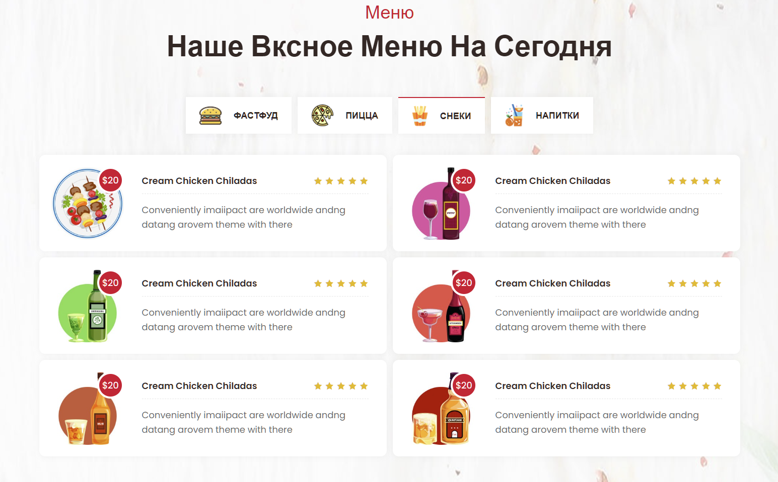 состав карточек блюд в табах не соответствуют их гастрономическим названиям
 |  |  |  | 2. кликнуть на таб ФАСТФУД
 |  |  |  | 3. кликнуть на таб ПИЦЦА
2 | Критичность | критичный |  | 4. кликнуть на таб СНЕКИ
 |  |  |  | 5. кликнуть на таб НАПИТКИ
 | Приоритет | высокий | Окружение
 |  |  | Win 10, Google Chrome 111.0.5563.65 (64 бит)
2

№ | Название |  | Предусловие | Шаги воспроизведения | Ожидаемый результат | Фактический результат | Вложение
3 | Некорректная информация наполнения карточек блюд в табе ФАСТФУД |  | 1. Находимся на странице https://test-stand.gb.ru/seminar_stands/foodbuzz/index.html?_ga=2.214739927.1568144360.1676988039-977935687.1667233419 | 1. Проскролить страницу до раздела "Наше Вкусное Меню На Сегодня" | Выдача блюд содержит в себе карточки с блюдами, на каждой из карточек имеется следующая информация о блюде: 1. название блюда (при наведении подсвечивается красным, заголовок ведет на карточку блюда) 2. изображение товара 3. цена (при наведении меняет состояние с закрашенного кружка на белый кружок с обводкой) 4. описание блюда 5. оценку (мин: 1, макс: 5) | 1. в карточке блюда "Окунь С Ризотто Из Булгура" нарушено отображение цены. 2. в карточке блюда "Куриная грудка" отсутствует изображение блюда. 3. в карточках блюд "Окунь С Ризотто Из Булгура", "Говяжьи Щечки", "Креветки С Рукколой И Пармезаном" указана максимальная оценка больше допустимой. | 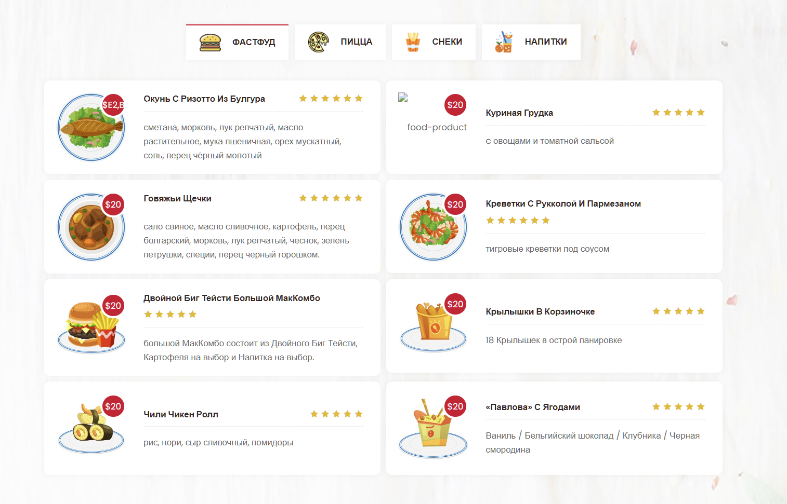
 |  |  |  | 2. кликнуть на таб ФАСТФУД

2 | Критичность | критичный

 | Приоритет | высокий | Окружение
 |  |  | Win 10, Google Chrome 111.0.5563.65 (64 бит)
2

№ | Название |  | Предусловие | Шаги воспроизведения | Ожидаемый результат | Фактический результат | Вложение
4 | отсутствует переход в карточку блюда во всех табах |  | 1. Находимся на странице https://test-stand.gb.ru/seminar_stands/foodbuzz/index.html?_ga=2.214739927.1568144360.1676988039-977935687.1667233419 | 1. Проскролить страницу до раздела "Наше Вкусное Меню На Сегодня" | заголовок ведет на карточку блюда | при клике на заголовок переход производится на главную страницу, так происходит со всеми карточками блюд.
 |  |  |  | 2. кликнуть на таб ФАСТФУД
 |  |  |  | 3. кликнуть на таб ПИЦЦА
2 | Критичность | критичный |  | 4. кликнуть на таб СНЕКИ
 |  |  |  | 5. кликнуть на таб НАПИТКИ
 | Приоритет | высокий | Окружение
 |  |  | Win 10, Google Chrome 111.0.5563.65 (64 бит)
2

Задание 3
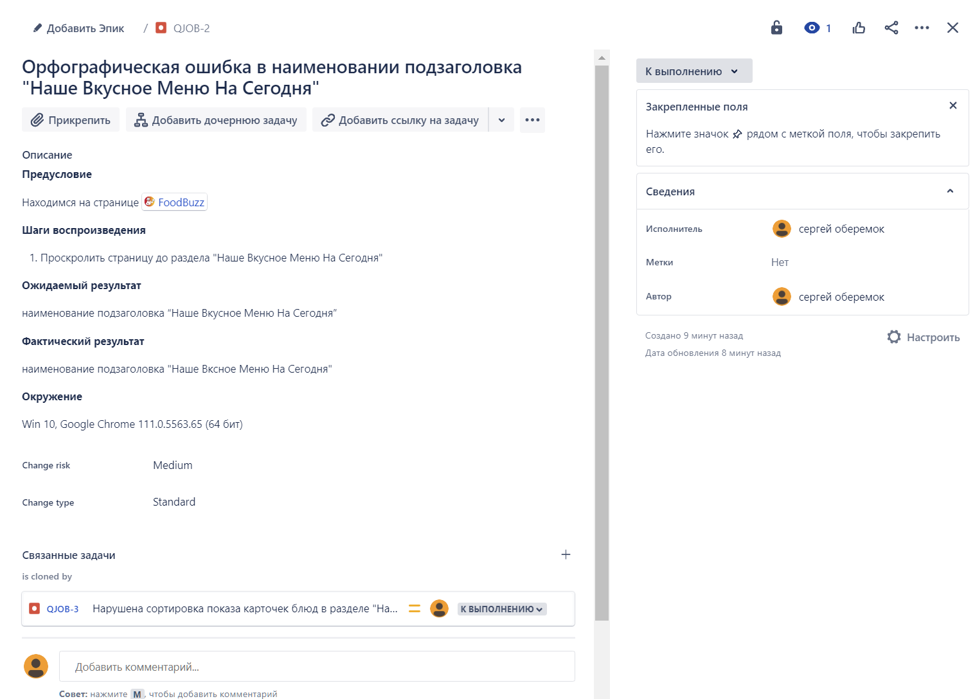 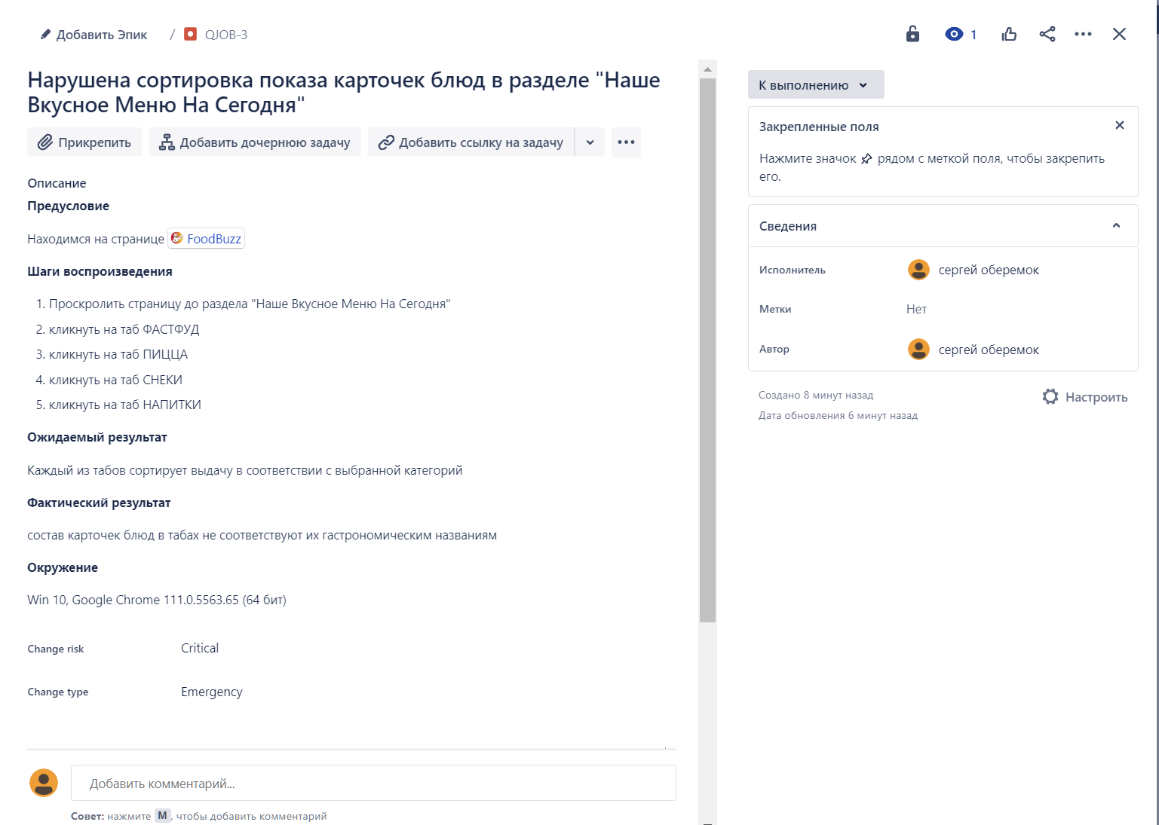 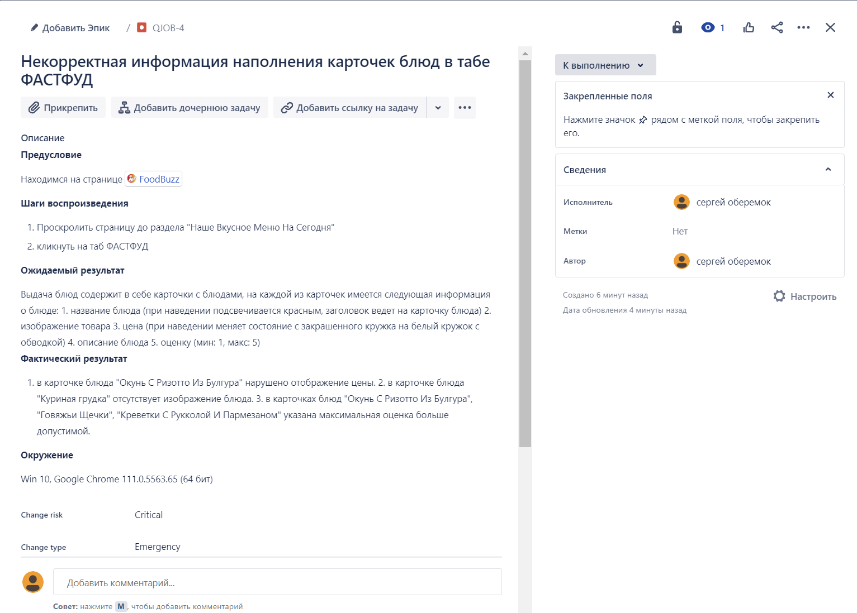
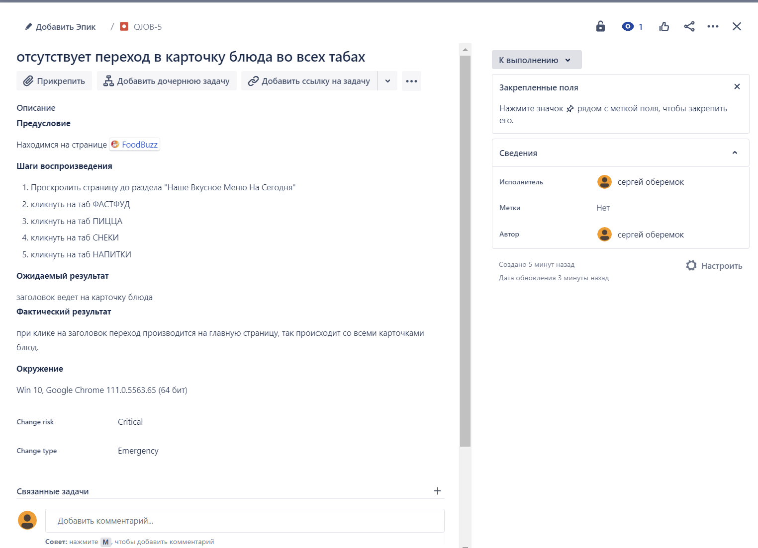
Задание 3. Прикрепите сриншоты из Jira ниже

Задание 4
№ | Название |  | Предусловие | Шаги воспроизведения | Ожидаемый результат | Фактический результат | Вложение
1 | Некорректное указание данных в карточках категорий в разделе "Меню на сегодня" |  | 1. Находимся на странице https://test-stand.gb.ru/seminar_stands/foodbuzz/index.html?_ga=2.214739927.1568144360.1676988039-977935687.1667233419 | 1. Проскролить страницу до раздела "Меню На Сегодня" | В разделе отображаются карточки категорий меню. При наведении курсора на карточку товара, карточка выделяется среди остальных карточек, текст описания категории подсвечивается красным цветом. Цена (при наведении меняет состояние с закрашенного кружка на белый кружок с обводкой). Максимальное количество звезд (оценок) категорий 5, минимальное 1. | 1. В категории "Рыбное меню" нарушено отображение цены. 2. В категории "Холодные закуски" указана максимальная оценка больше допустимой. 3. Во всех категориях отсутствует описание категорий | 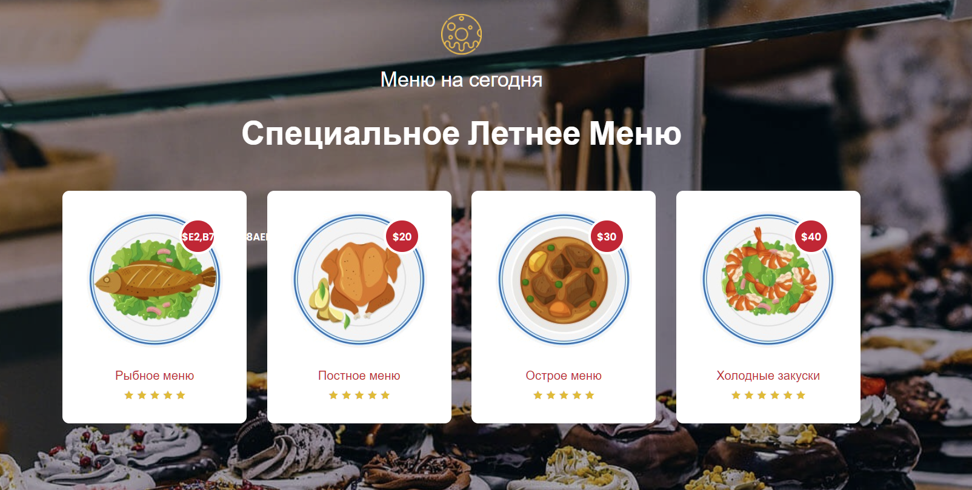

2 | Критичность | значительный

 | Приоритет | высокий | Окружение
 |  |  | Win 10, Google Chrome 111.0.5563.65 (64 бит)
2

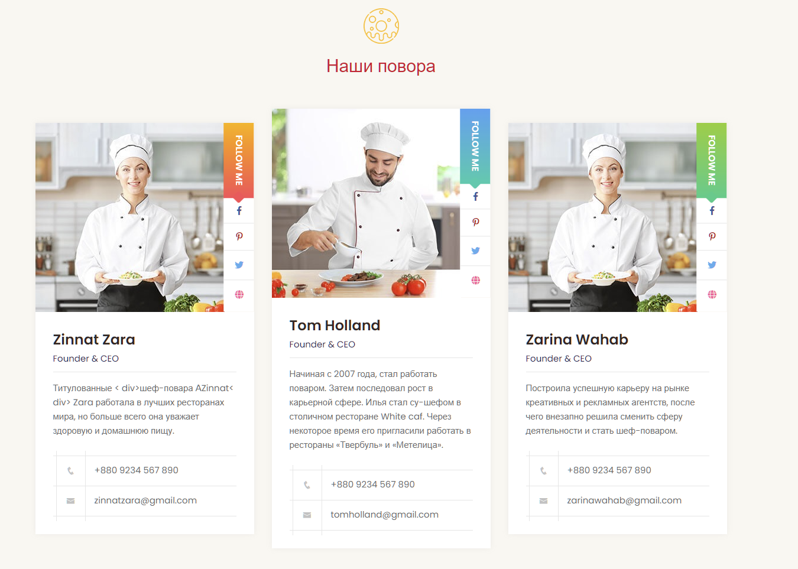
№ | Название |  | Предусловие | Шаги воспроизведения | Ожидаемый результат | Фактический результат | Вложение
2 | Ошибка верстки в карточке поваров в разделе "Наши повара" |  | 1. Находимся на странице https://test-stand.gb.ru/seminar_stands/foodbuzz/index.html?_ga=2.214739927.1568144360.1676988039-977935687.1667233419 | 1. Проскролить страницу до раздела "Наши повара" | В разделе отображаются карточки шеф-поваров. Карточки отображаются на одном уровне | Средняя карточка (повар Tom Holland) выше остальных карточек

2 | Критичность | незначительный

 | Приоритет | средний | Окружение
 |  |  | Win 10, Google Chrome 111.0.5563.65 (64 бит)
2

№ | Название |  | Предусловие | Шаги воспроизведения | Ожидаемый результат | Фактический результат | Вложение
3 | Ошибка верстки в описании карточки повара Zinnat Zara в разделе "Наши повара" |  | 1. Находимся на странице https://test-stand.gb.ru/seminar_stands/foodbuzz/index.html?_ga=2.214739927.1568144360.1676988039-977935687.1667233419 | 1. Проскролить страницу до раздела "Наши повара" | Ошибки в верстке отсутствуют | Титулованные < div>шеф-повара АZinnat< div> Zara работала в лучших ресторанах мира, но больше всего она уважает здоровую и домашнюю пищу. | 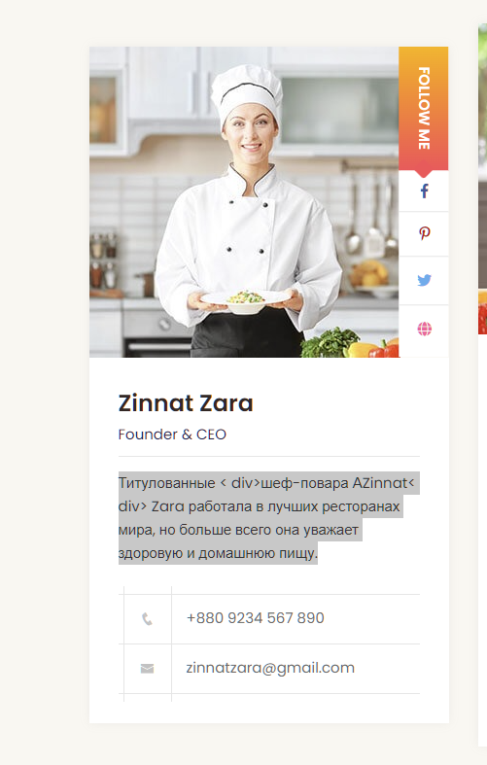
 |  |  |  | 2. Обратить внимание на описание карточки повара Zinnat Zara

2 | Критичность | критический

 | Приоритет | высокий | Окружение
 |  |  | Win 10, Google Chrome 111.0.5563.65 (64 бит)
2

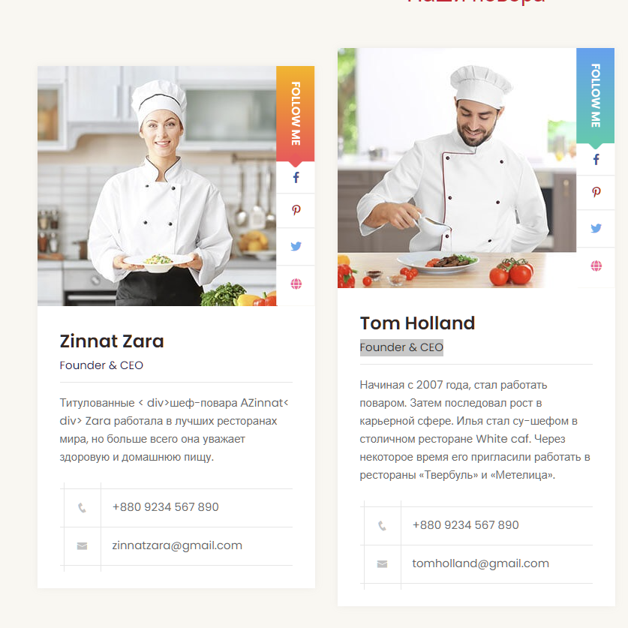
№ | Название |  | Предусловие | Шаги воспроизведения | Ожидаемый результат | Фактический результат | Вложение
4 | Орфографические ошибки в описании карточек поваров и в заголовке в разделе "Наши повара" |  | 1. Находимся на странице https://test-stand.gb.ru/seminar_stands/foodbuzz/index.html?_ga=2.214739927.1568144360.1676988039-977935687.1667233419 | 1. Проскролить страницу до раздела "Наши повара" | отсутствуют орфографические ошибки | 1. В заголовке указано "Наши повора", верно указать "Наши повара". 2. в описании карточки повара Zinnat Zara начало текста указано во множественном числе. 3. в описании карточки повара Tom Holland указано, что его зовут Илья и ошибка в окончании ресторана White caf (White cafe)
 |  |  |  | 2. Обратить внимание на описание карточек поваров
 |  |  |  | 3. Обратить внимание на написание заголовка раздела "Наши повара"
2 | Критичность | критический

 | Приоритет | высокий | Окружение
 |  |  | Win 10, Google Chrome 111.0.5563.65 (64 бит)
2

№ | Название |  | Предусловие | Шаги воспроизведения | Ожидаемый результат | Фактический результат | Вложение
5 | указана должность в карточках поваров |  | 1. Находимся на странице https://test-stand.gb.ru/seminar_stands/foodbuzz/index.html?_ga=2.214739927.1568144360.1676988039-977935687.1667233419 | 1. Проскролить страницу до раздела "Наши повара" | В каждой карточке имеется: фотография повара ссылка на соцсети, которые ведут на соцсети повара отображается имя и фамилия повара блок с описанием номер сотового телефона почта | в карточке повара указана должность, в ТЗ данный пункт отсутствует
 |  |  |  | 2. Обратить внимание на описание карточек поваров

2 | Критичность | значительный

 | Приоритет | высокий | Окружение
 |  |  | Win 10, Google Chrome 111.0.5563.65 (64 бит)
2

№ | Название |  | Предусловие | Шаги воспроизведения | Ожидаемый результат | Фактический результат | Вложение
6 | ссылки на соцсети поваров ведут на главную страницу сайта |  | 1. Находимся на странице https://test-stand.gb.ru/seminar_stands/foodbuzz/index.html?_ga=2.214739927.1568144360.1676988039-977935687.1667233419 | 1. Проскролить страницу до раздела "Наши повара" | ссылка на соцсети, которые ведут на соцсети повара | ссылки на соцсети ведут на главную страницу сайта https://test-stand.gb.ru/seminar_stands/foodbuzz/index.html?_ga=2.214739927.1568144360.1676988039-977935687.1667233419
 |  |  |  | 2. Обратить внимание на описание карточек поваров
 |  |  |  | 3. прокликать ссылки на соцсети поваров
2 | Критичность | блокирующий

 | Приоритет | высокий | Окружение
 |  |  | Win 10, Google Chrome 111.0.5563.65 (64 бит)
2

